Sheet1
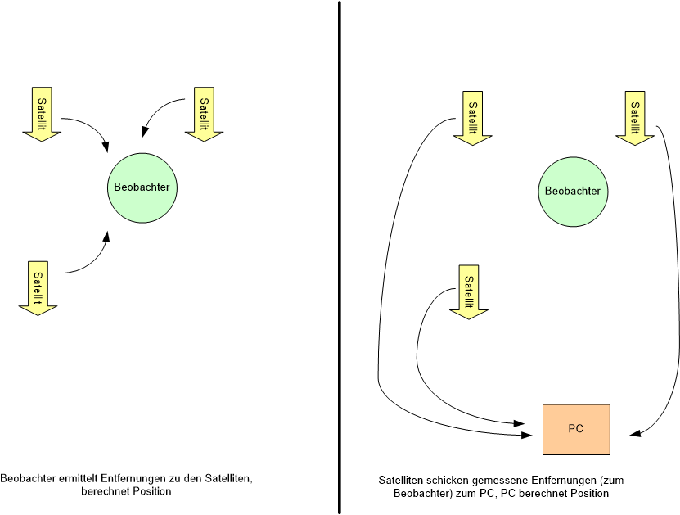
System besteht aus: 3x Satelliten (SateLino-UWB-S) und 1x Observer/Beobachter (SateLino-UWB-O) - wichtig: der Beobachter muss zu mindestens 3 (2D) bzw. 4 (3D) Satelliten Sichtkontakt haben
Benötigte CPU I/O Pins | CPU Eingang/Ausgang | Funktion | Bemerkung
1 | Ausgang | DWM1000 SPI Clock
2 | Eingang | DWM1000 SPI MISO
3 | Ausgang | DWM1000 SPI MOSI |  | ggf. I/O Pins erweitern mit Port Extender IC (MCP23017)
4 | Ausgang | DWM1000 SPI CSn
5 | Eingang (IRQ fähig) | DWM1000 IRQ | Löst aus wenn neues UWB-Paket empfangen
6 | Ausgang | DWM1000 RSTn
7 | Ausgang | DWM1000 WAKEUP | Unklar, ob wir den brauchen
8 | Eingang | Serial RX (WIFI)
9 | Ausgang | Serial TX (WIFI)
10 | Eingang ADC | Batterieüberwachung
11 | Eingang ADC | Solarüberwachung
12 | Ausgang | Ladeschaltung ?
13
14
15
16

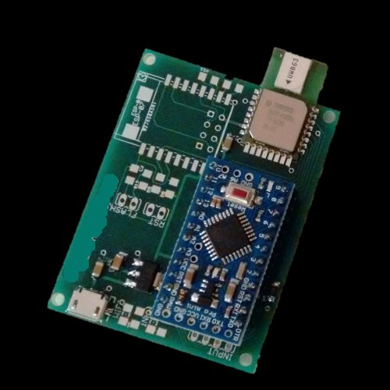
Kalkulation | Stück-Preis EUR | Errechnete Kosten EUR |  | Menge | 100
Decawave DWM1000 (ab 500 Stk 16,-) | 19 | 1900
Arduino Pro Mini (3.3 Volt Version) | 2.6 | 260 |  |  |  | Beispiel PCB (Beobachter-Bestückung)
WIFI ESP-07 | 2.6 | 260
USB Micro-B Buchse | 0.05 | 5
3.3V SMD Spannungsregler | 0.5 | 50
PCB 6x4 cm | 2 | 200 | (Größe geschätzt)
10x SMD-Widerstände 100 Ohm | 0.05 | 5 | (Anz.&Werte geschätzt für Kalk.)
6x SMD-Kodensatoren 22uF | 0.2 | 20 | (Anz.&Werte geschätzt für Kalk.)
Sockelleiste Arduino | 0.1 | 10
Stiftleiste Signale | 0.1 | 10
Summe |  | 2720

Errechnete Bausatz-Kosten EUR |  | 27.2

Spannungsversorgung für Wifi & DWM1000: über USB Micro Buchse, Spannungsregler
Belegung Stiftleiste: RX, TX, 5V, GND
Kommunikation mit Anchor erfolgt wahlweise über RX/TX oder WIFI

Alex alte Schaltung:
https://github.com/thotro/arduino-dw1000/blob/master/adapterBoard/AdapterBoardTestBed.png
https://github.com/thotro/arduino-dw1000/blob/master/adapterBoard/adapterBoard%20pdf/adapterBoard_etch_copper_top.pdf

andere Schaltungen, PCBs:
https://media.aisler.net/boards/rendering_tops/000/015/745/thumb/data?1471028466
https://github.com/thotro/arduino-dw1000/tree/master/adapterBoard/dwm1000%20arduino%20standalone
https://sites.google.com/site/wayneholder/uwb-ranging-with-the-decawave-dwm1000
https://arduining.files.wordpress.com/2014/04/deeps_wiring1.jpg?w=595
Datenblatt: | http://www.decawave.com/sites/default/files/resources/dwm1000-datasheet-v1.3.pdf

Funktionsweise der Entfernungsmessung:

3 Anchor (feststehend) und 1 Tag (dessen Position soll bestimmt werden)

Tag fragt über Ultrabreitband (UWB) an ob sich Anchor in der Nähe befinden.
Anchor antwortet nach zufälliger Zeit (Millisekunden). Dann findet die Zeitmessung
zwischen Tag und Anchor statt. Tag schickt Paket zum Anchor, Anchor antwortet sofort mit
einem Antwortpaket. Diese Zeit mißt Tag um die Entfernung zum Anchor ermitteln.

Varianten der Positionsberechnung:

